Trang chính
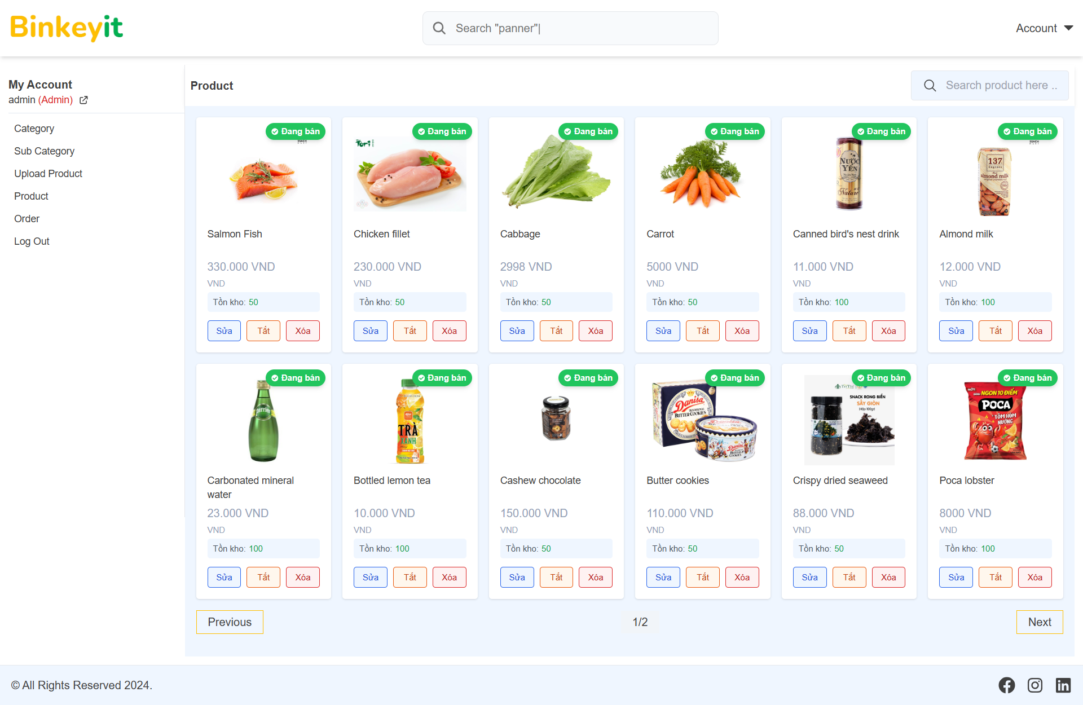
 |  |  | Process | Screen ID |  | Screen Name | Created PIC | Created Date | Approved Date
 |  |  | Screen Design | SCR_LIMS_001 |  | Trang chính

1. Overview

 | Trang chính là trang đầu tiên mà khách hàng nhìn thấy khi truy cập vào website
 | Trang chính là trang có thống kê cho quản trị viên theo dõi các số liệu

2. Screen Design

 | 2.1. Screen image
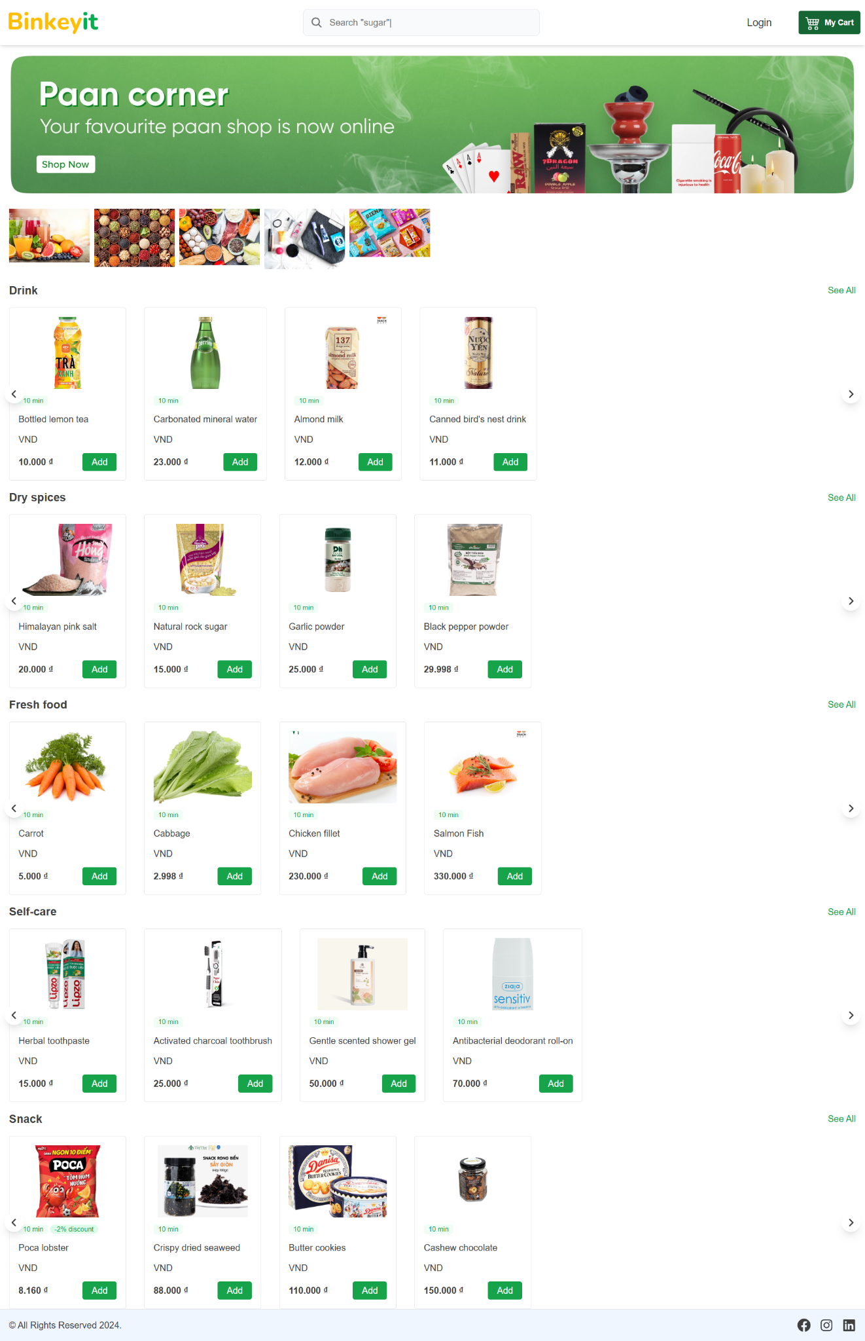

 |  | Trang cho khách hàng |  |  | Trang cho quản trị viên

Trang đăng nhập
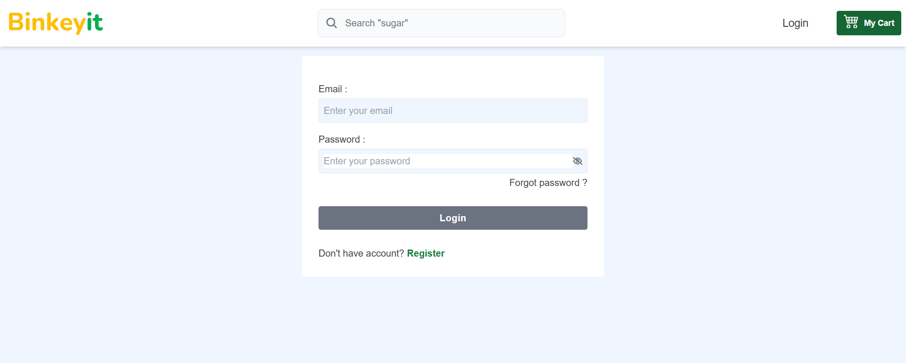
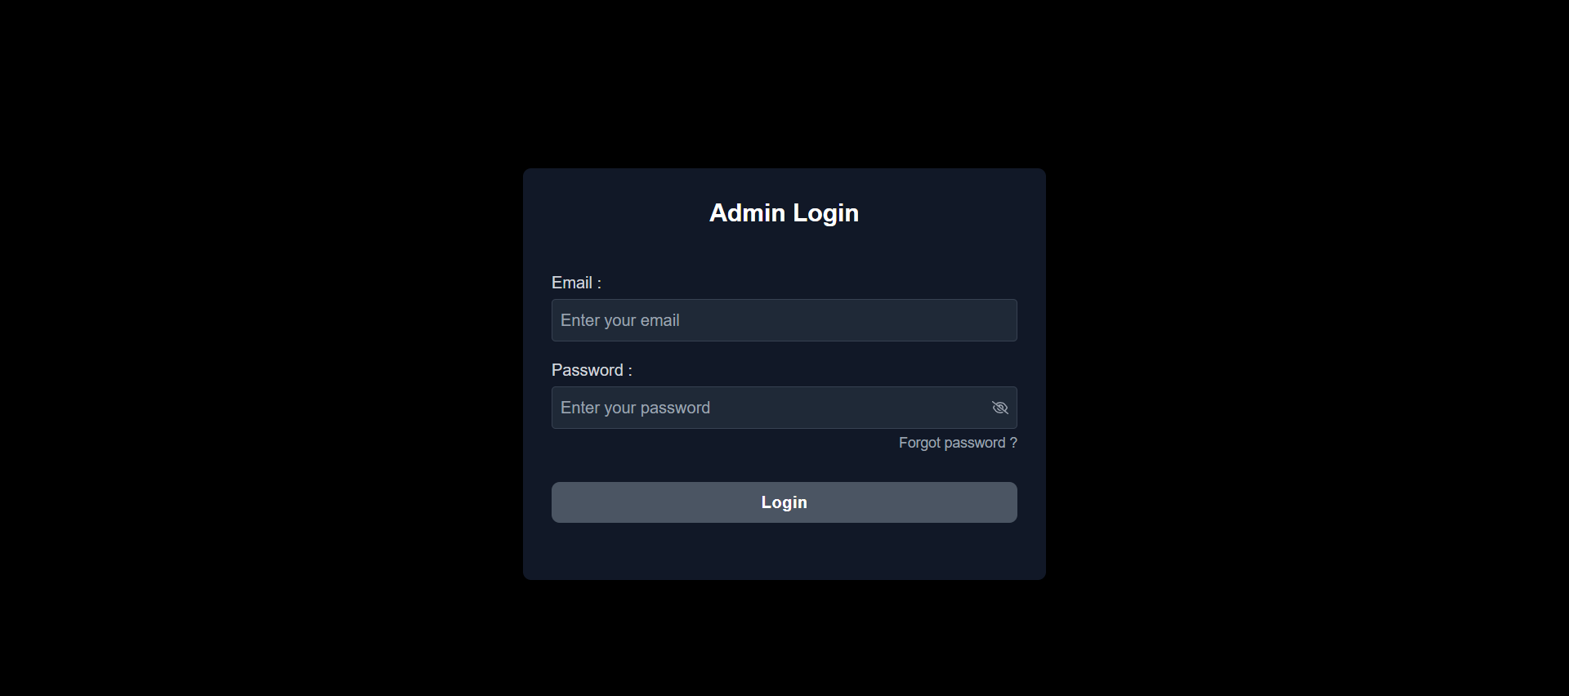
 |  | Process | Screen ID | Screen Name |  | Created PIC | Created Date | Approved Date
 |  | Screen Design | SCR_LIMS_002 | Trang đăng nhập

1. Overview

 | Trang đăng nhập khách hàng chỉ dành riêng cho khách hàng đăng nhập
 | Trang đăng nhập quản trị viên chỉ dành riêng cho quản trị viên đăng nhập

2. Screen Design

 | 2.1. Screen image

 | Trang cho khách hàng |  |  |  | Trang cho quản trị viên

Trang đăng ký
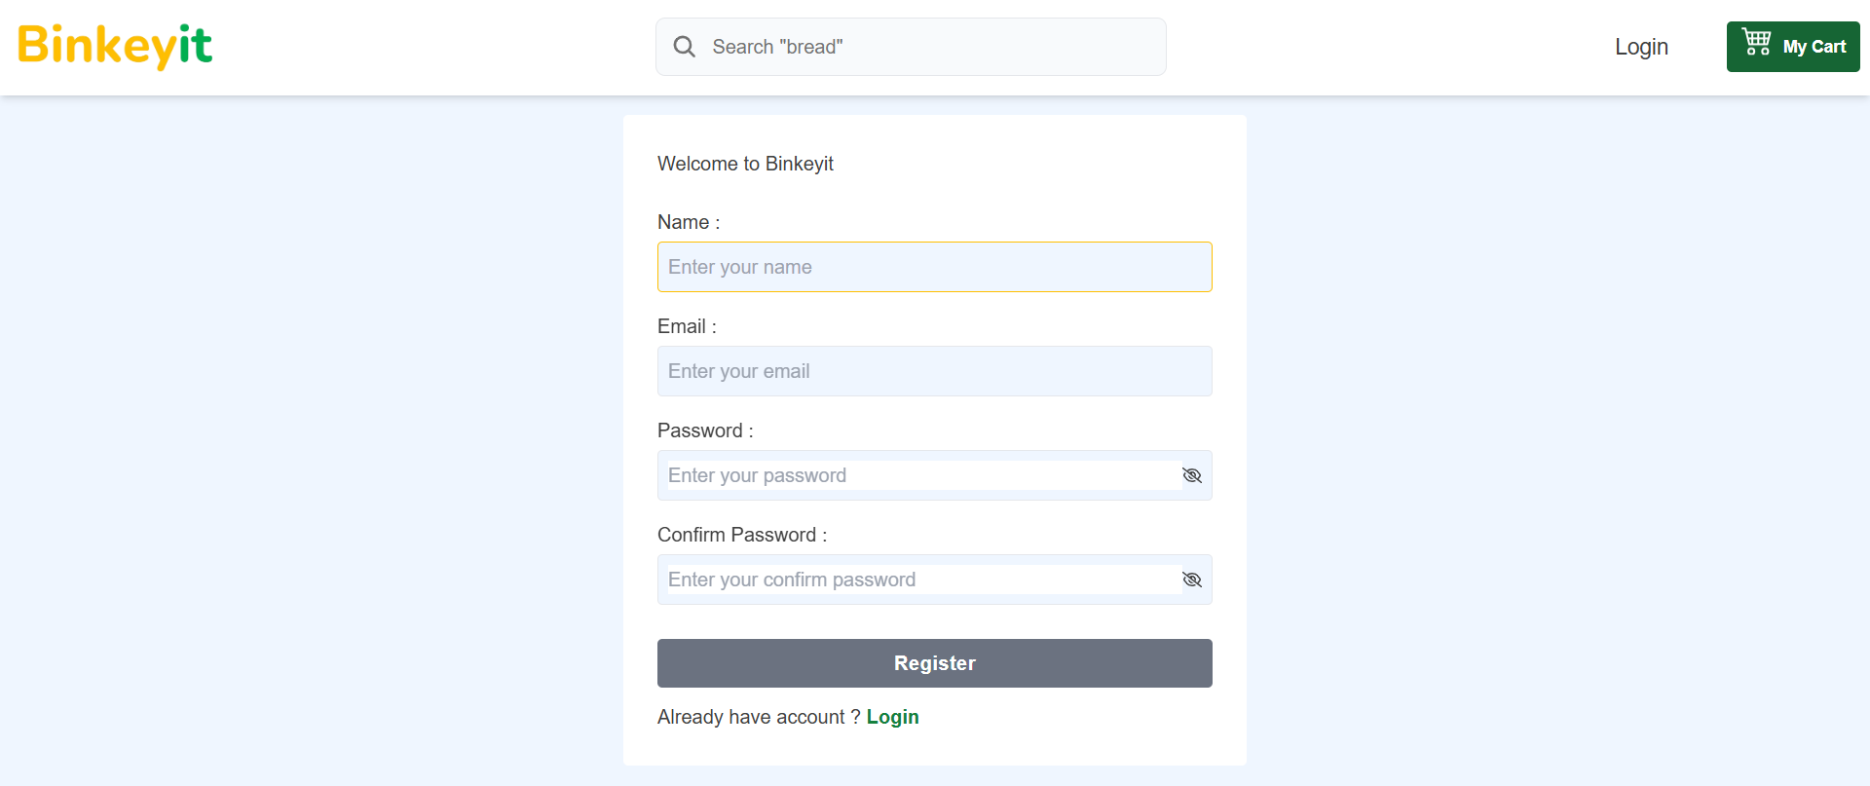
 |  | Process | Screen ID | Screen Name | Created PIC | Created Date | Approved Date
 |  | Screen Design | SCR_LIMS_003 | Trang đăng ký

1. Overview

 | Trang đăng ký cho phép khách hàng đăng ký tài khoản

2. Screen Design

 | 2.1. Screen image

Trang quên mật khẩu
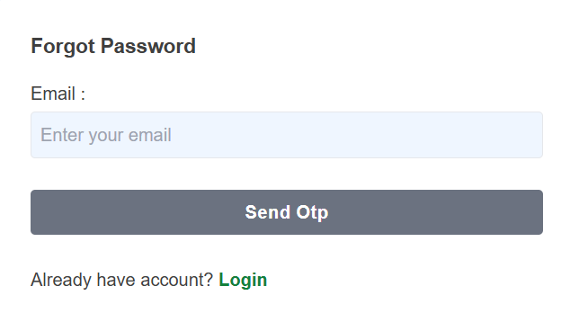
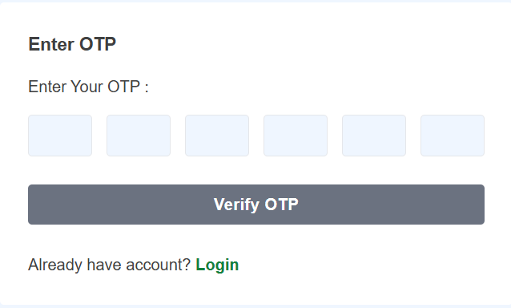
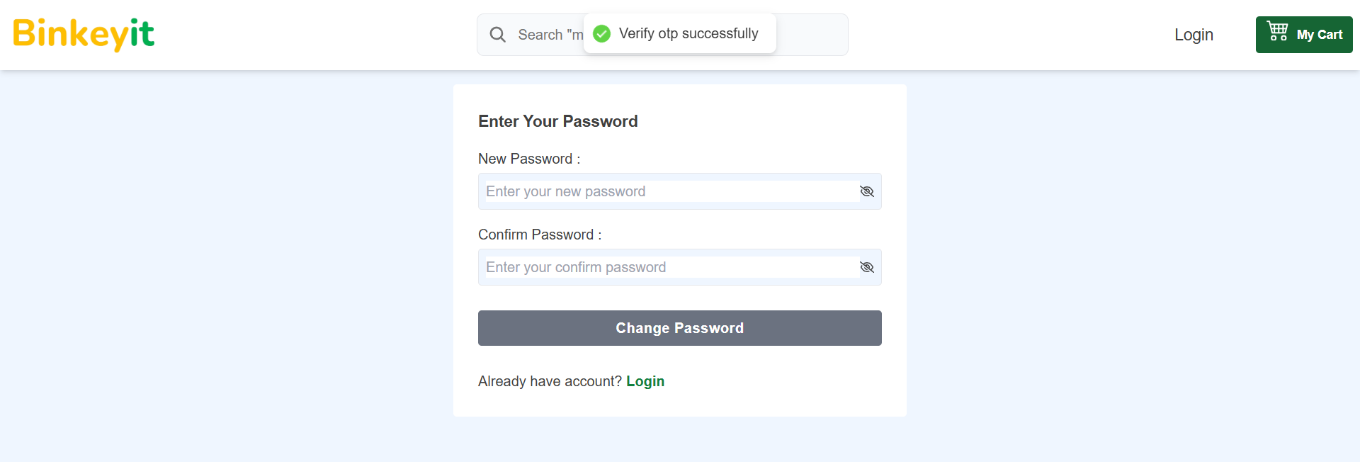
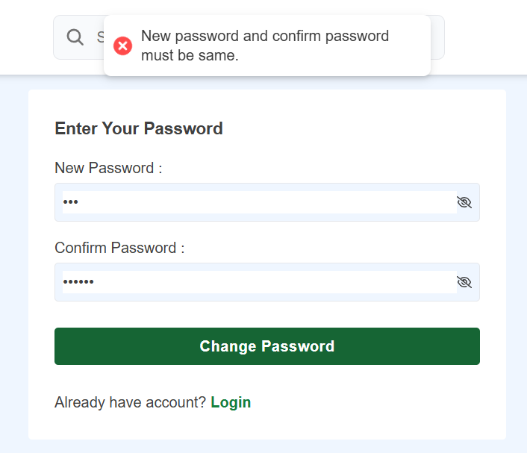
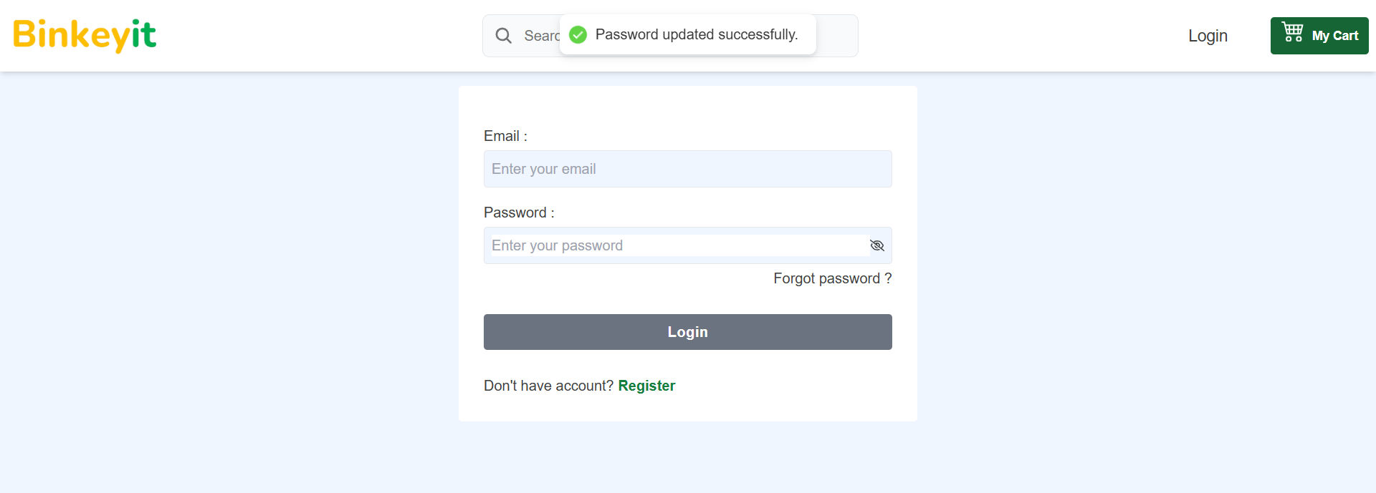
 |  | Process | Screen ID | Screen Name | Created PIC | Created Date | Approved Date
 |  | Screen Design | SCR_LIMS_003 | Trang đăng ký

1. Overview

 | Trang quên mật khẩu cho phép khách hàng tạo mới mật khẩu

2. Screen Design

 | 2.1. Screen image

Trang sản phẩm

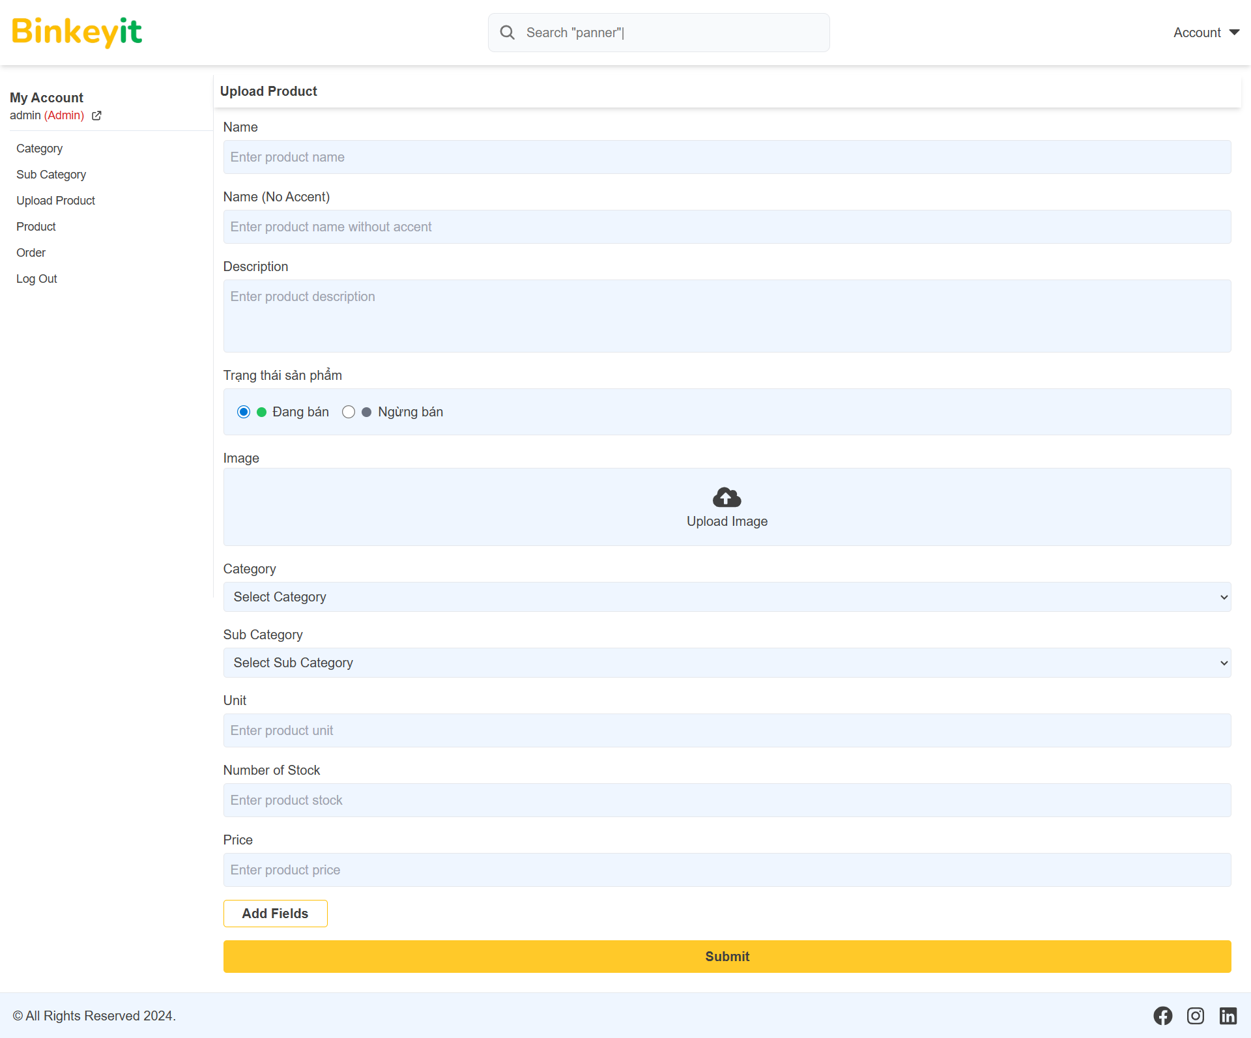
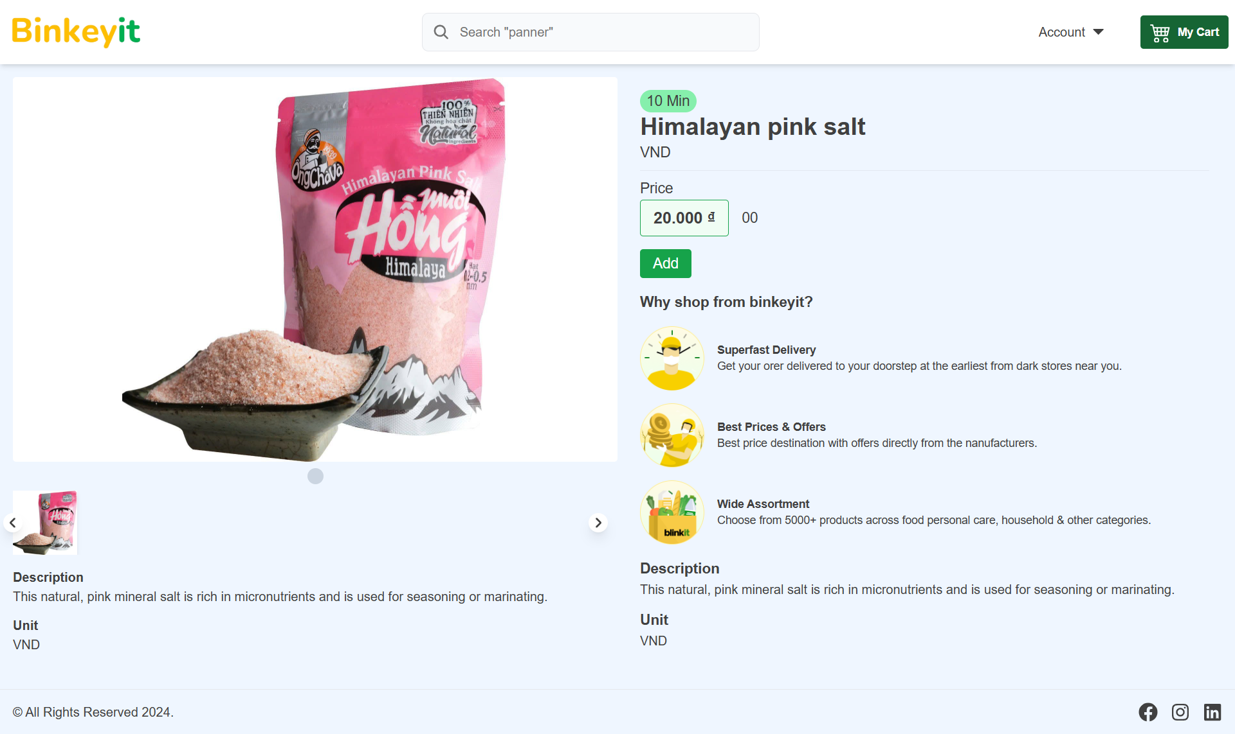
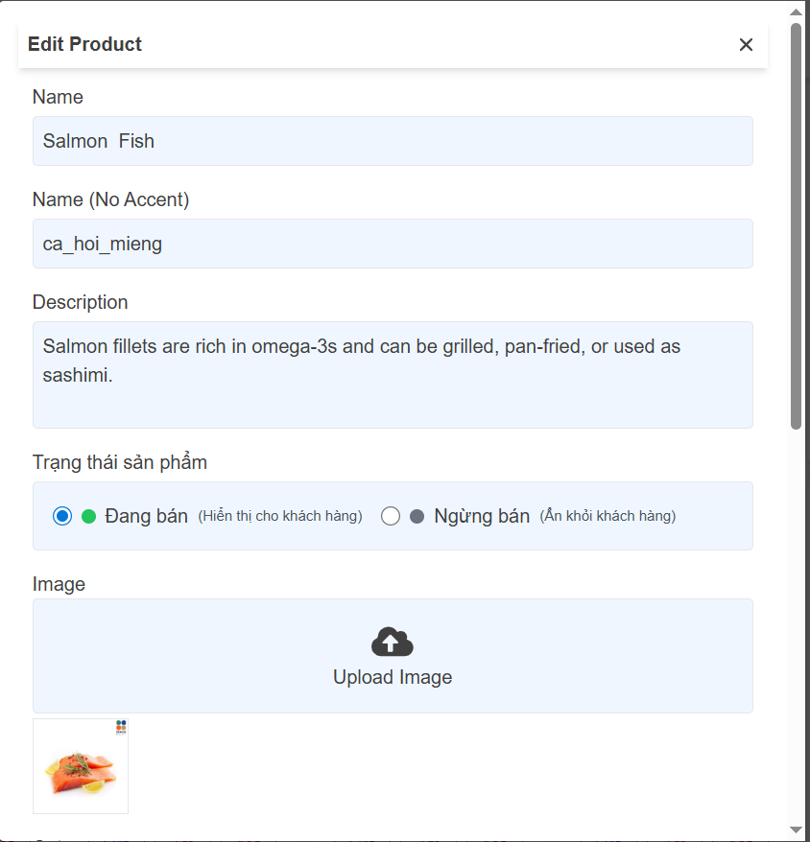
 |  | Process | Screen ID | Screen Name |  | Created PIC | Created Date | Approved Date
 |  | Screen Design | SCR_LIMS_004 | Trang sản phẩm

1. Overview

 | Trang sách cho phép khách hàng xem danh sách các sản phẩm và xem chi tiết sản phẩm trên website
 | Trang sách cho phép quản trị viên quản lý sản phẩm

2. Screen Design

 | 2.1. Screen image

 | Trang cho khách hàng |  |  |  | Trang cho quản trị viên

Trang giỏ hàng
 |  | Process | Screen ID | Screen Name | Created PIC | Created Date | Approved Date
 |  | Screen Design | SCR_LIMS_005 | Trang giỏ hàng

1. Overview

 | Trang giỏ hàng cho phép khách hàng quản lý giỏ hàng của mình

2. Screen Design
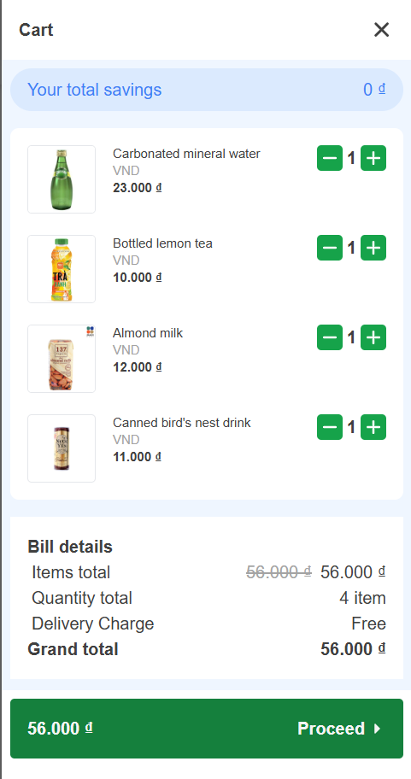
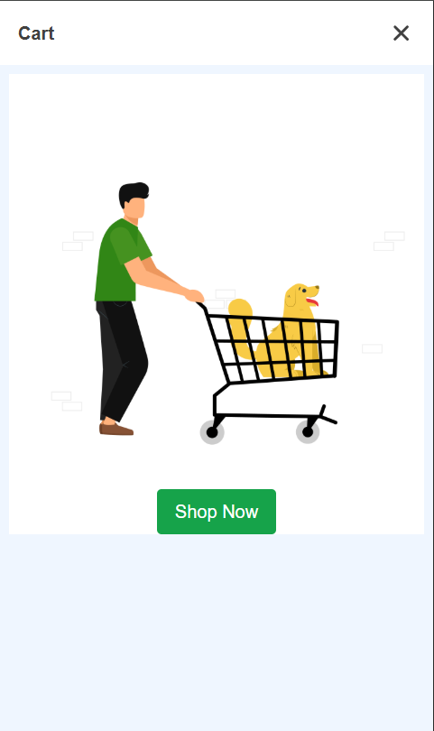
 | 2.1. Screen image

Trang thanh toán
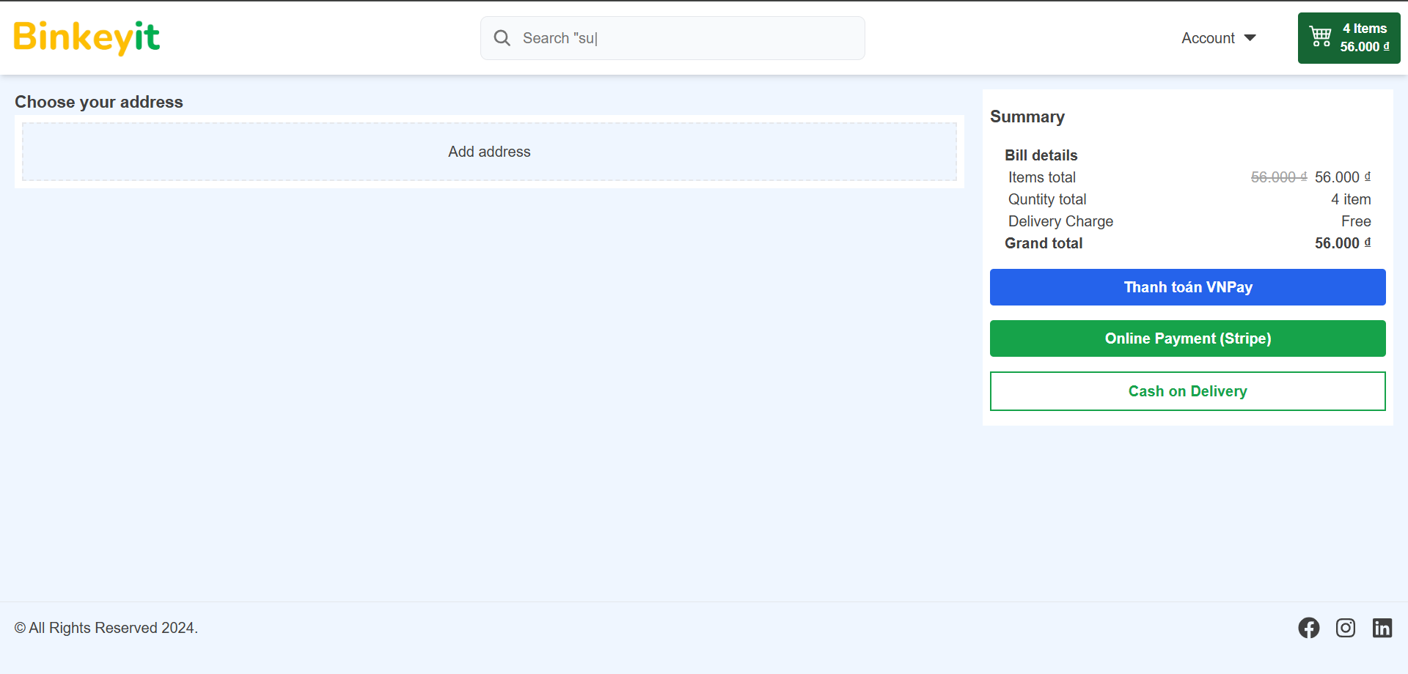
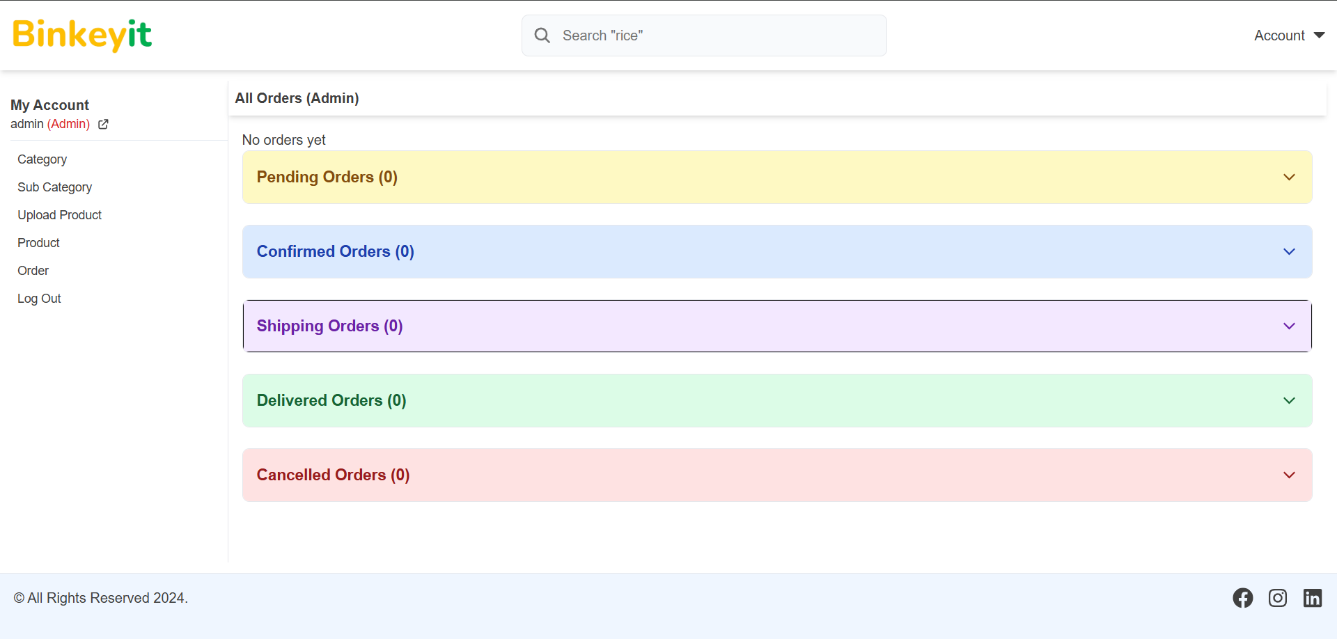
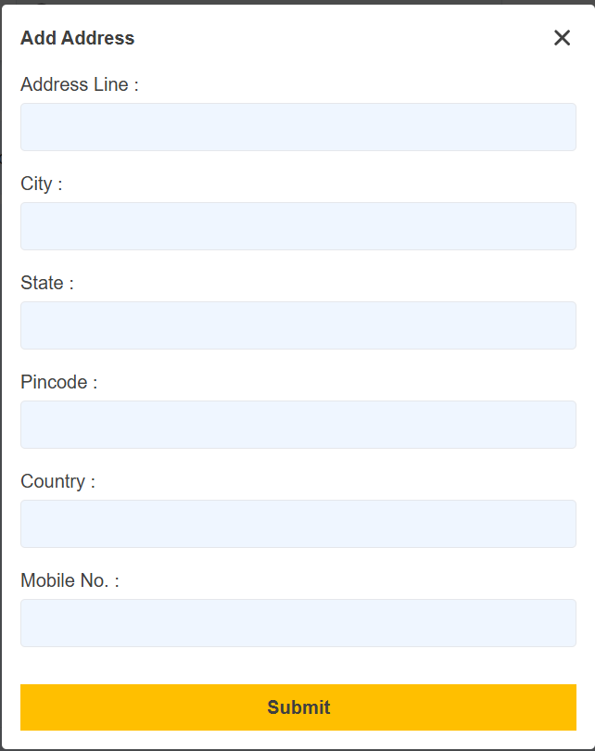
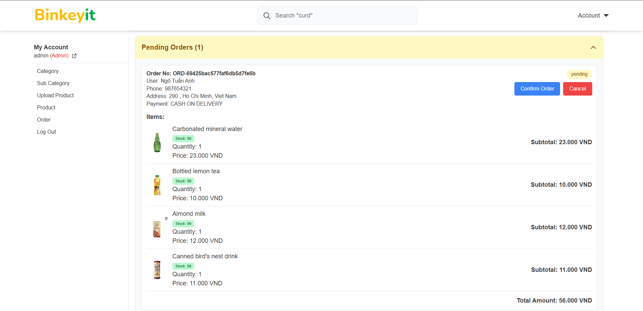
 |  | Process | Screen ID | Screen Name |  | Created PIC | Created Date | Approved Date
 |  | Screen Design | SCR_LIMS_006 | Trang thanh toán

1. Overview

 | Trang thanh toán khách hàng cho phép khách hàng đặt hàng và thanh toán
 | Trang thanh toán quản trị viên cho phép quản trị viên quản lý các giao dịch thanh toán VNPay và COD

2. Screen Design

 | 2.1. Screen image

 | Trang khách hàng |  |  |  | Trang quản trị viên

Trang kết quả đặt hàng
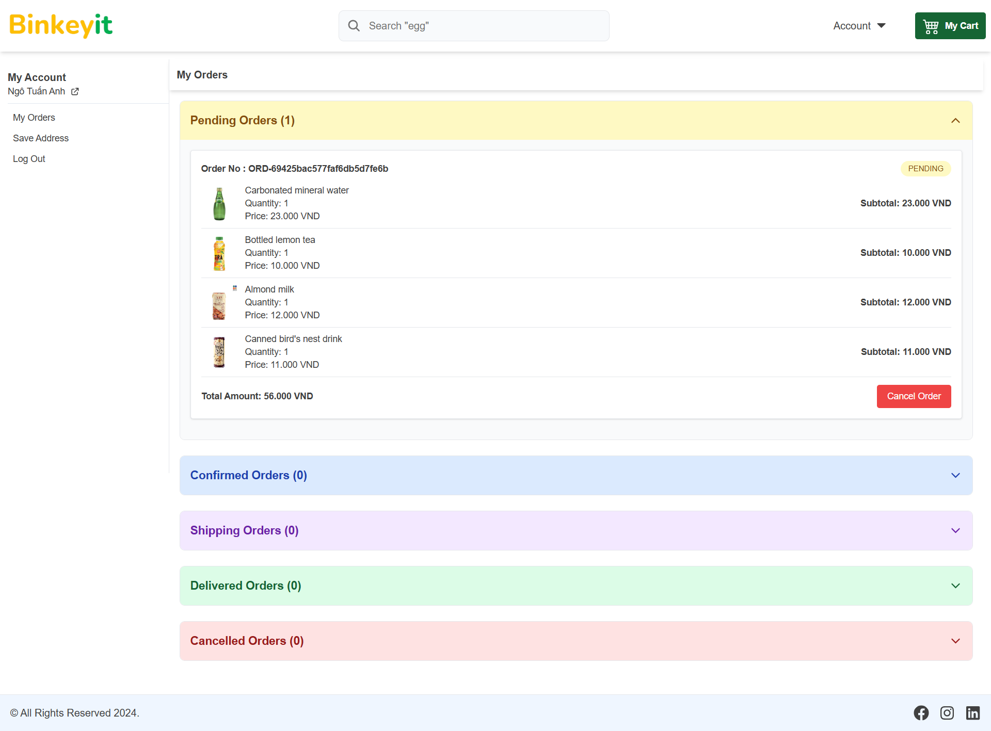
 |  | Process | Screen ID | Screen Name | Created PIC | Created Date | Approved Date
 |  | Screen Design | SCR_LIMS_007 | Trang kết quả đặt hàng

1. Overview

 | Trang kết quả đặt hàng sau khi khách hàng đặt hàng và thanh toán xong thì sẽ được chuyển đến trang kết quả đặt hàng

2. Screen Design

 | 2.1. Screen image

 | Đặt hàng thành công

Trang thông tin tài khoản
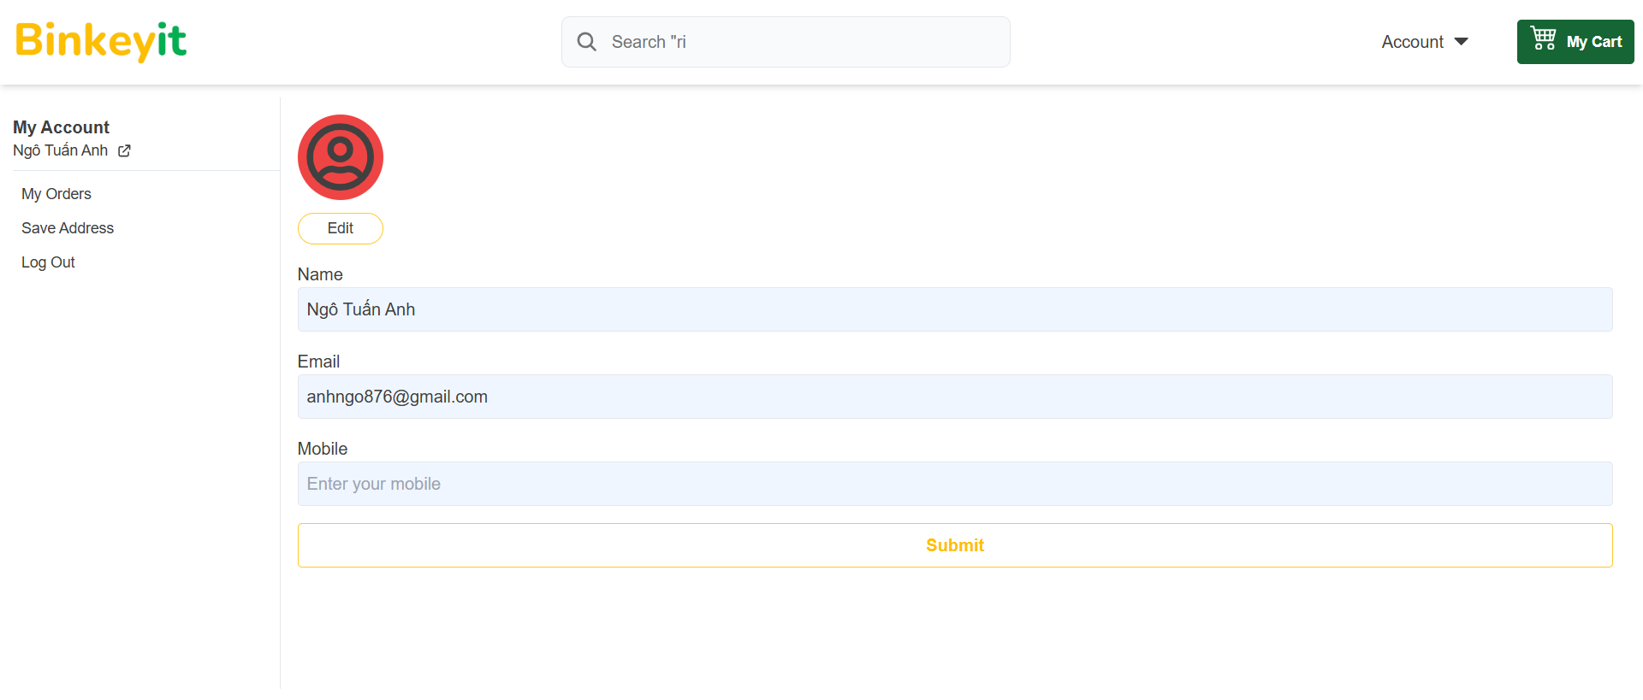
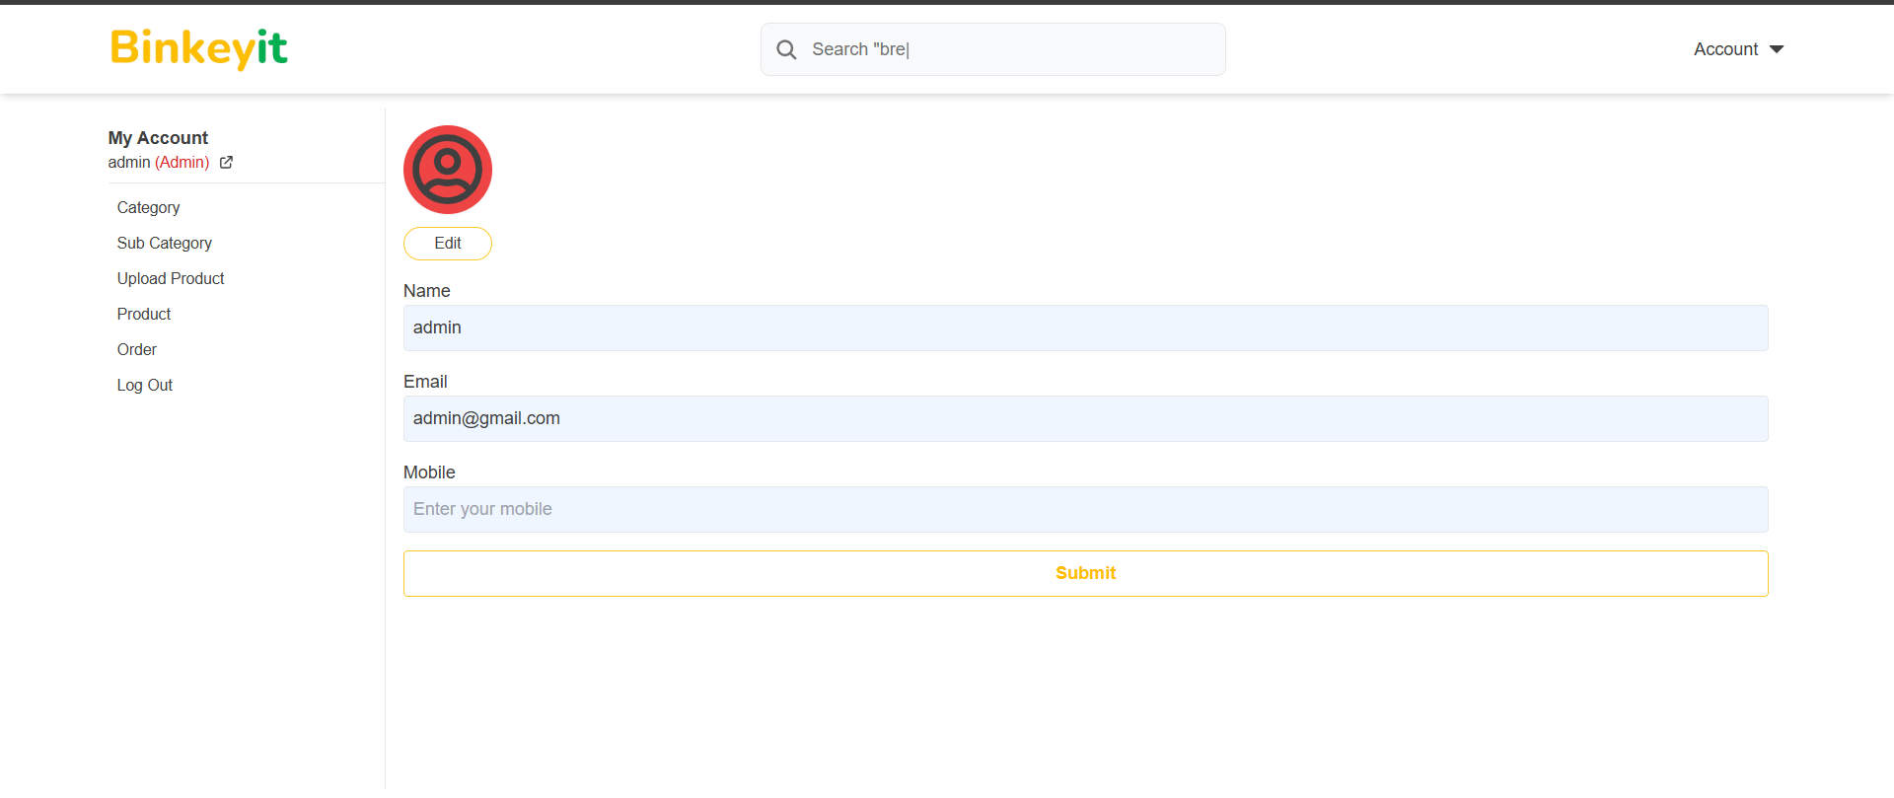
 |  | Process | Screen ID | Screen Name |  | Created PIC | Created Date | Approved Date
 |  | Screen Design | SCR_LIMS_008 | Trang thông tin tài khoản

1. Overview

 | Trang thông tin tài khoản cho khách hàng và trang thông tin tài khoản cho quản trị viên

2. Screen Design

 | 2.1. Screen image

 | Trang cho khách hàng |  |  |  | Trang cho quản trị viên

Trang đơn hàng
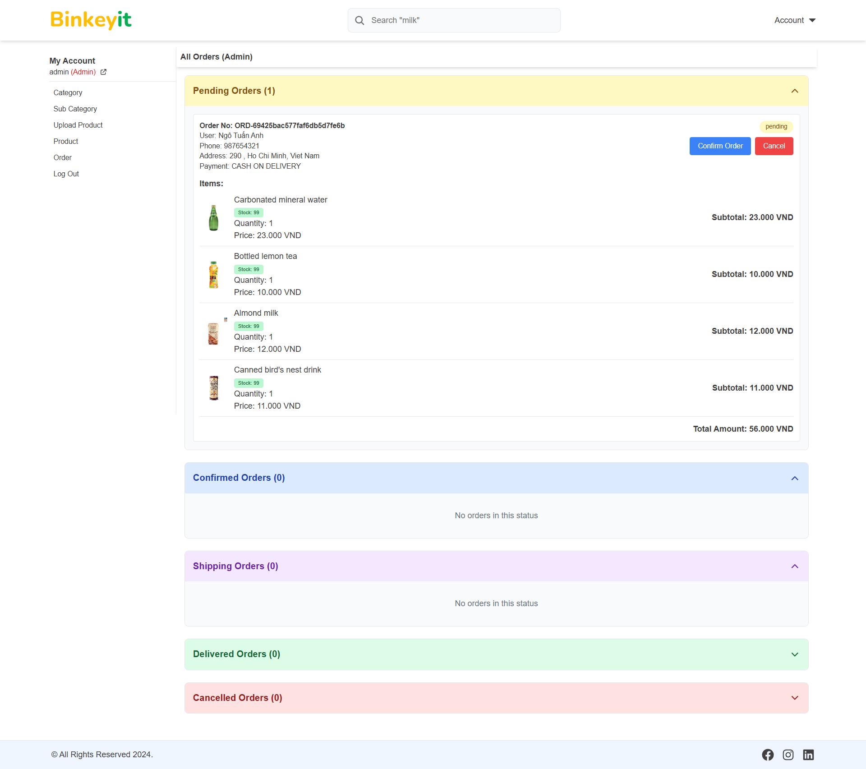
 |  | Process | Screen ID | Screen Name |  | Created PIC | Created Date | Approved Date
 |  | Screen Design | SCR_LIMS_009 | Trang đơn hàng

1. Overview

 | Trang đơn hàng cho khách hàng cho phép khách hàng xem các đơn hàng đã đặt
 | Trang đơn hàng cho quản trị viên cho phép quản trị viên có thể quản lý các đơn hàng như xem chi tiết đơn hàng và cập nhật trạng thái đơn hàng

2. Screen Design

 | 2.1. Screen image

 | Trang cho khách hàng |  |  |  | Trang cho quản trị viên

Trang sổ địa chỉ
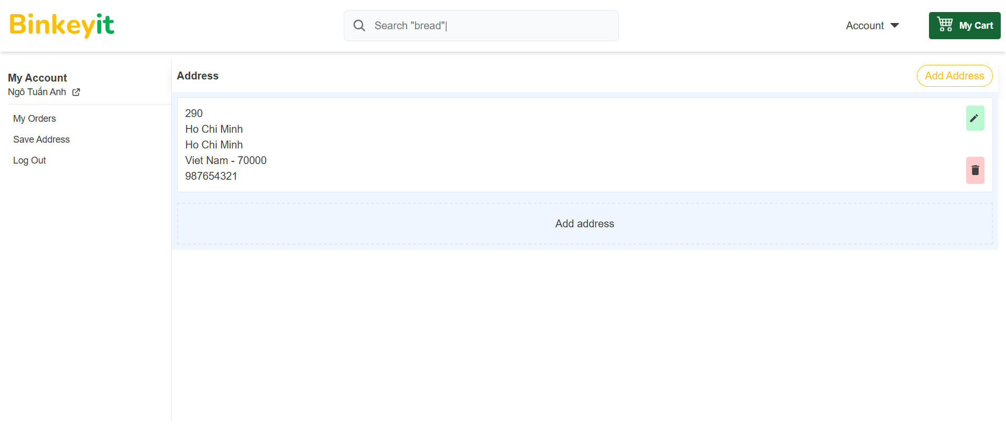
 |  | Process | Screen ID | Screen Name | Created PIC | Created Date | Approved Date
 |  | Screen Design | SCR_LIMS_010 | Trang sổ địa chỉ

1. Overview

 | Trang sổ địa chỉ cho phép khách hàng có thể quản lý địa chỉ để khi mua hàng có thể chọn mà không cần nhập tay

2. Screen Design

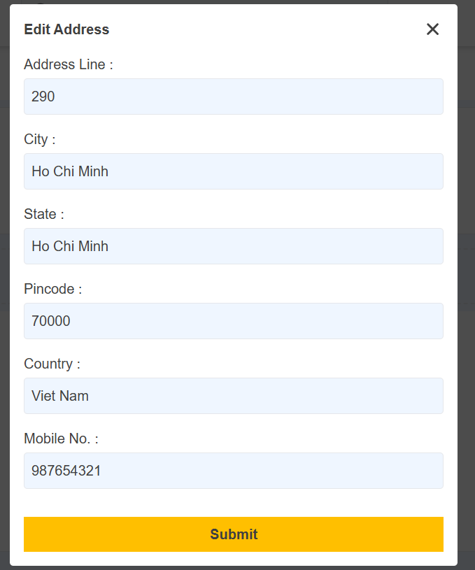
 | 2.1. Screen image

Trang danh mục-danh mục con
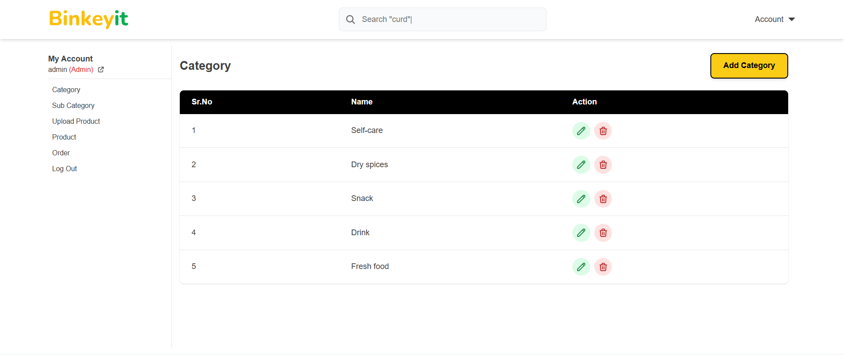
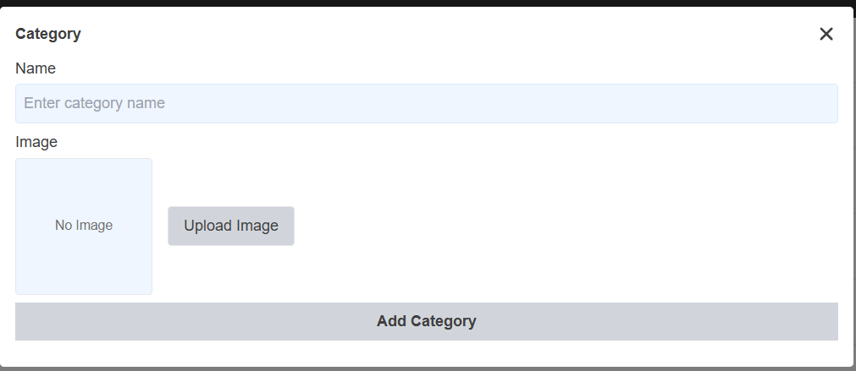
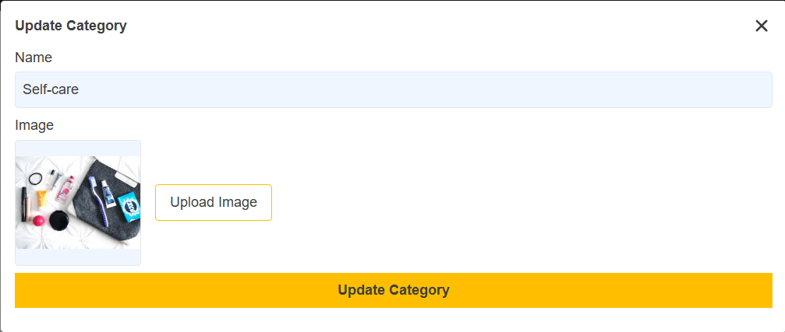
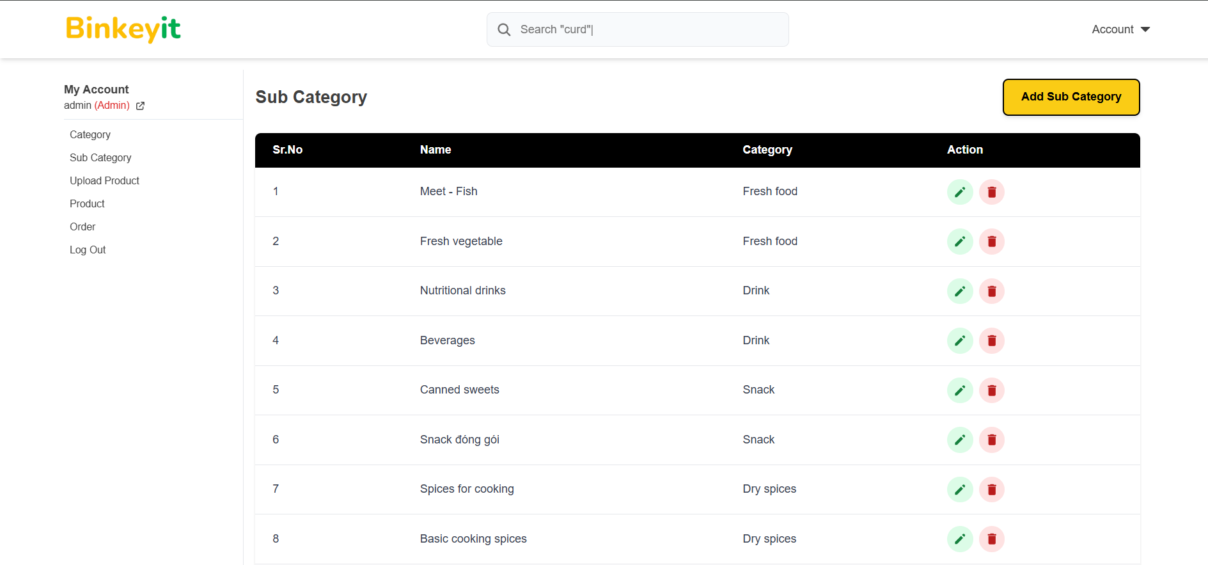
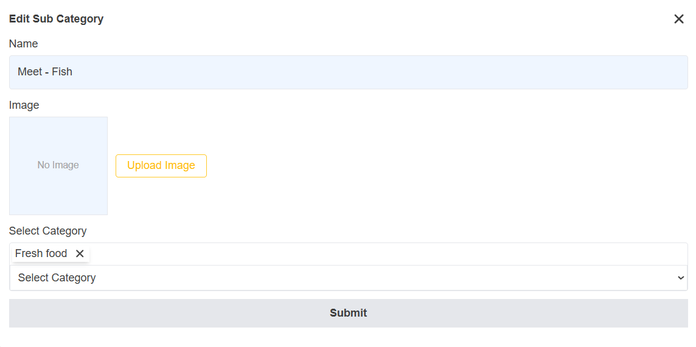
 |  | Process | Screen ID | Screen Name | Created PIC | Created Date | Approved Date
 |  | Screen Design | SCR_LIMS_011 | Trang danh mục

1. Overview

 | Trang danh mục cho phép quản trị viên quản lý danh mục

2. Screen Design

 | 2.1. Screen image

